结算明细表
洛宁山水文苑项目围挡制作与安装工程施工合同 结算明细表
序号 | 项目名称 | 单位 | 工程量 | 含税综合单价（元/m） | 合价（元） | 备注
1 | 2.5米高围墙 1.采用0.3厚彩钢板，用自攻螺丝@240固定，彩钢板最顶部不得突出最上面一道龙骨顶部； 2.竖向立柱、斜撑：80×80×1.5矩形管，底部145×145×4厚钢板，4根Φ8膨胀丝固定埋进砼基础，间距4m； 3.横管：35×55×1矩形管，间距1093mm，共3根； 4.C25砼基础300×300×300mm，间距4m； 5.基础底部以老土层或者地基处理后的土层为持力层。 | m | 712.5 | 180 | 128250 |  | 开标时间 | 2021.10.18
2 | 5.5米高围墙 1.采用0.6厚彩钢板，用自攻螺丝@240固定，彩钢板最顶部不得突出最上面一道龙骨顶部； 2.竖向立柱双排Φ89×4.5圆管,间距4m，底部用300*300*8厚钢板焊接4根L=0.8m三级Φ20钢筋固定埋进砼基础； 3.立柱支撑：40×60×2.5矩形管； 4.橫管、桁架支撑管：40×60×2.5矩形管； 5.马道：2根通长角钢L40*40*3+长度0.2m间距1m的横向角钢L40*40*3； 5.C30砼基础：900×300×300mm； 6.C30砼桩基础：3m长，直径300mm； 7.C30素砼基础：0.2m高×0.24m宽×通长； 8.粉煤灰砖基础：0.3m高×0.24m宽×通长，面刷1:2.5水泥砂浆； 9.基础底部以老土层或者地基处理后的土层为持力层。 | m | 0 | 1320 | 0 |  | 定标报告时间 | 2021.10.21 |  |  | 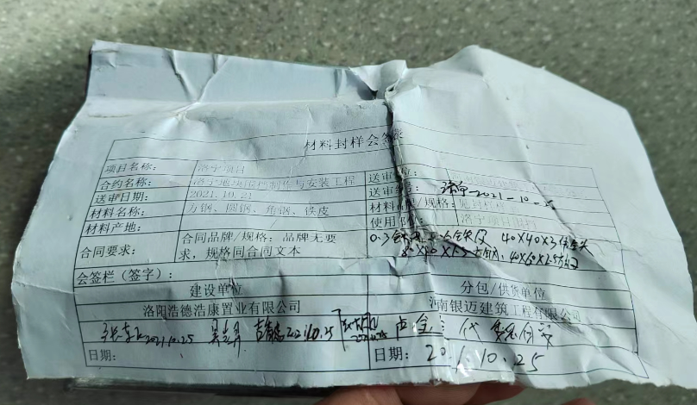
3 | 5.5米高围墙 1.采用0.6厚彩钢板，用自攻螺丝@240固定，彩钢板最顶部不得突出最上面一道龙骨顶部； 2.竖向立柱双排Φ89×4.5圆管,间距4m，底部用300*300*8厚钢板焊接4根L=0.8m三级Φ20钢筋固定埋进砼基础； 3.立柱支撑：40×60×2.5矩形管； 4.橫管、桁架支撑管：40×60×2.5矩形管； 5.马道：2根通长角钢L40*40*3+长度0.2m间距1m的横向角钢L40*40*3； 5.C30砼基础：1200×1200×600mm； 6.C30素砼基础：0.2m高×0.24m宽×通长； 7.粉煤灰砖基础：0.3m高×0.24m宽×通长，面刷1:2.5水泥砂浆； 8.基础底部以老土层或者地基处理后的土层为持力层。 | m | 170.3 | 1290 | 219687 | 其中51m在2022年6月22日二次测量记录内 | 定标流程结束时间 | 2021.10.22 | 封样时间 | 2021.10.25
4 | 合计 | 元 |  |  | 347937 |  | 合同发起时间 | 2021.11.08
 |  |  |  |  |  |  | 合同审批完成时间 | 2021.11.10

